INSTRUCCIONES
INFORMACIÓN IMPORTANTE

LEA CUIDADOSAMENTE EL INSTRUCTIVO ANTES DE EMPEZAR

El formato actual se compone de:

2. Descripción o registo de cada una de las cotizaciones (Anexo 4.2 Estudio de Mercado)

IMPORTANTE!
Tenga en cuenta que los campos que estan sombreados en gris contienen formulas, las cuales NO DEBE SER MODIFICADAS. Es importante que para su diligenciamiento se tomen las precauciones del caso con el fin de evitar el daño en las formulas. Si su propuesta requiere insertar filas adicionales para los distintos ejes estratégicos, usted podrá insertar tantas filas como lo requiera, no obstante, debe revisar que las nuevas filas mantengan la formulación previstas en las casillas sombreadas, con el fin de evitar afectaciones en los subtotales y totales. No se deben insertar columnas al formato.

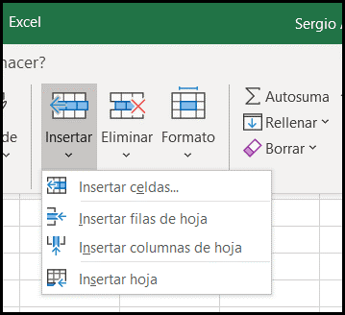
2. FORMATO ESTUDIO DE MERCADO
- El presente formato se compone de tres (3) ejes estrategicos. La información podrá diligenciarse para el o los ejes en los cuales desea aplicar, precisando que se podrá aplicar de manera simultánea a uno o mas ejes estratégicos. - En el formato debe relacionarse la identificación del item, su descripción (especificaciones, características) y precio unitario antes de IVA. La estimación del precio de cada item se basará en los resultados de las tres (3) cotizaciones presentadas, para lo cual, se recomendará por defecto la de menor valor. En caso que el precio seleccionado por el proponente corresponda a una cotización diferente a la del menor valor, deberá diligenciar la casilla "JUSTIFICACIÓN VALOR SELECCIONADO" y explicar el beneficio que esta elección traerá al proyecto.
- Usted deberá informar en la casilla dispuesta para tal fin, si el valor se acoge o no a los precios de CCE (Colombia Compra Eficiente), si el bien o servicio es de un proveedor exclusivo certificado, o si corresponde a cotización regular.
PRECIO BASADO EN ADHESIÓN INTRUMENTO CCE: Cuando su bien o servicio se encuentre en los catálogos de Colombia Compra Eficiente se debe usar este precio de referencia sin que se requerirán mas cotizaciones. Es necesario indicar el Codigo o Numero de Parte de este ITEM como se encuentra en Colombia Compra Eficiente (CCE). COTIZACIONES REGULARES: Cuando su bien o servicio no se encuentre en CCE, y se aportan las 3 cotizaciones. PROVEEDOR EXCLUSIVO CERTIFICADO: Cuando su bien o servicio cuenta con proveedor exclusivo certificado, no se requerirán mas cotizaciones.
- Tenga en cuenta que todos los valores a ingresar deben estar expresados en Moneda ($COP) Pesos Colombianos sin iva. Cada componente de su propuesta debe ingresarse de forma individual, por favor no agrupar cotizaciones, ni agrupar items diferentes en una sola fila. para poder verificarlos se requerirá que se enlisten individualmente.
Descripcion del ITEM: Por favor detalle las caracteristicas que identifican el item y la distinguen de referencias similares, como capacidad, Marca, tamaño, version, modelo, referencia, etc. Que permitan diferenciar con exactitud el item dentro del mercado.

